Sheet1
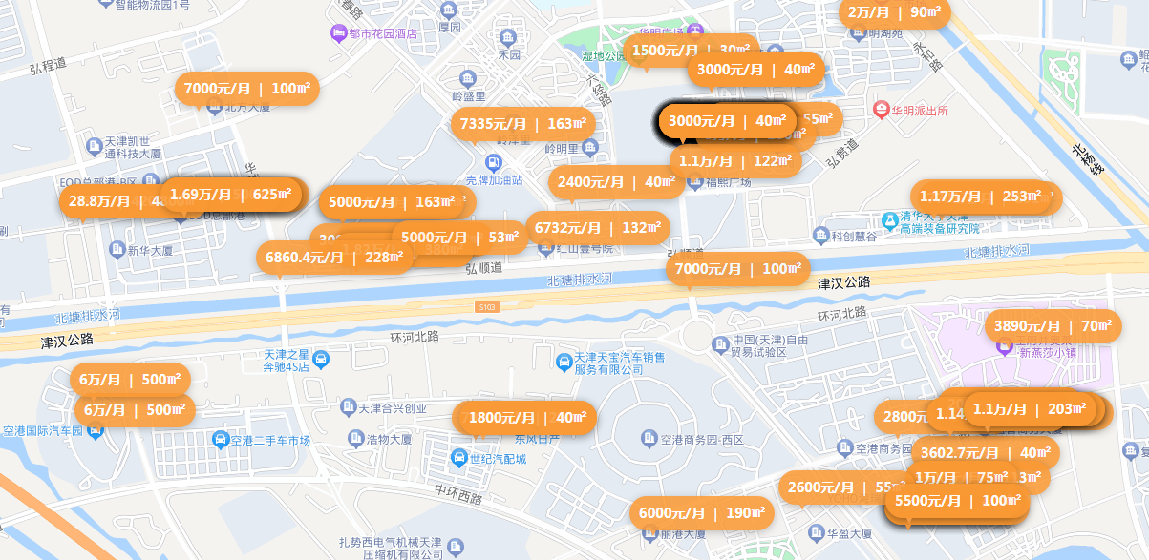

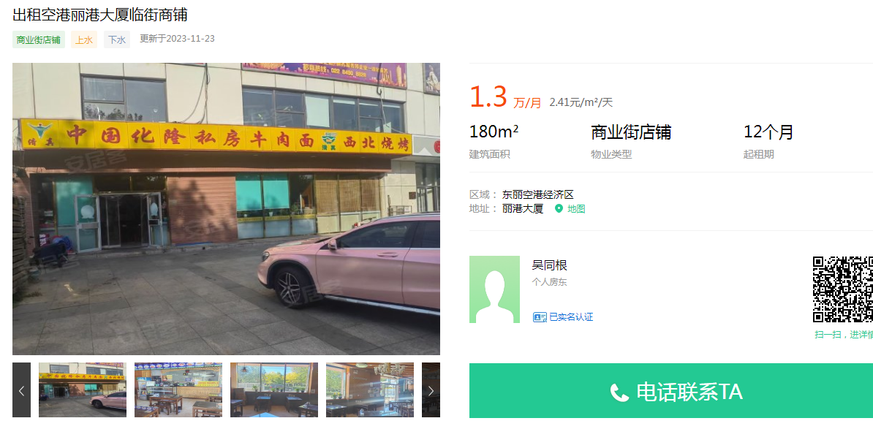

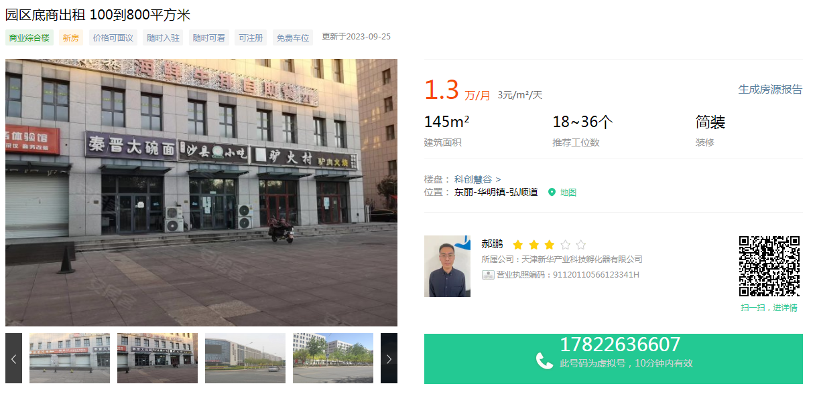

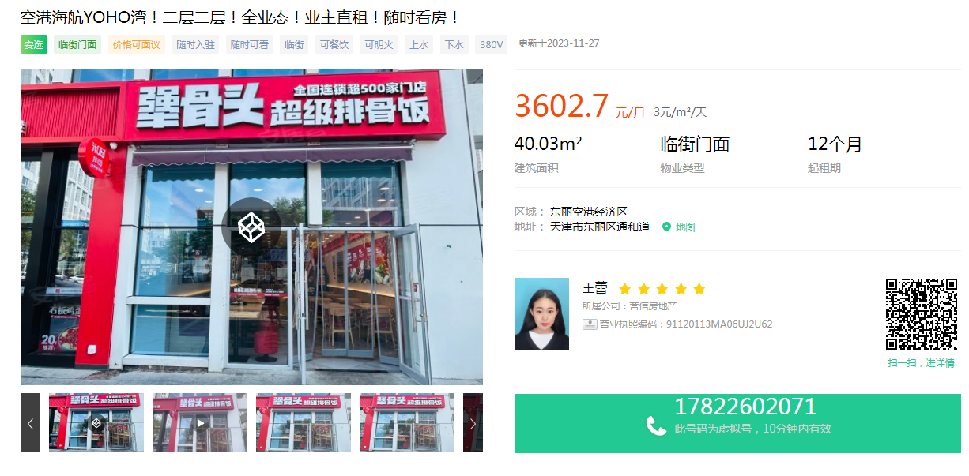

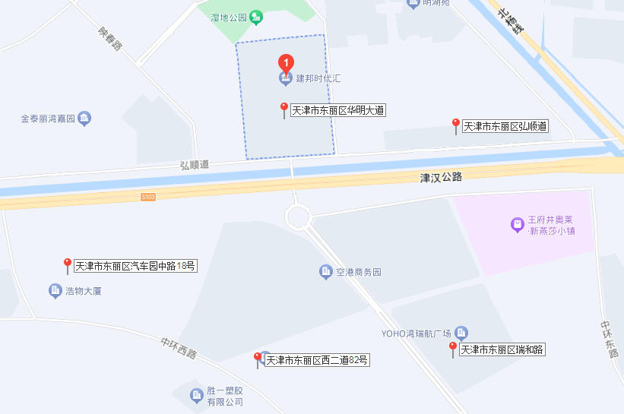
 | 2层，最低2块能租
 | 1层60-100平的铺子，一年20-30万
纯1层 | 303平，单价2.5

2021年天津市基准地价
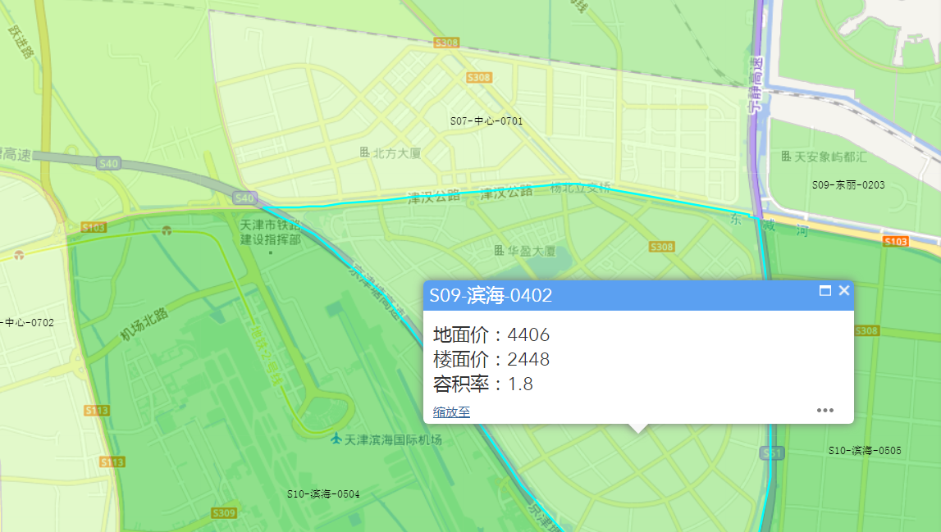
 | http://60.28.130.70:1008/jzdj/index.html |  |  |  |  | 全市区片编号 | 商业用地 |  | 娱乐用地 |  | 自持型商业用地 |  | 旅游服务用地 |  | 分布范围
 |  |  |  |  |  |  | 地价 | 楼面地价 | 地价 | 楼面地价 | 地价 | 楼面地价 | 地价 | 楼面地价
 |  |  |  |  |  | S09-滨海-0402 | 4406 | 2448 | 3524 | 1958 | 2644 | 1469 | 1762 | 979 | 津汉公路-蓟汕高速-京津塘高速-津汉公路

 |  |  |  |  |  | 宗地地价计算公式：

 |  |  |  |  |  | 式中，Pj—宗地经过区域因素、个别因素、容积率、年期、估价期日修正后的楼面地价；
 |  |  |  |  |  | P0—宗地所在土地级别（区片）基准地价；
 |  |  |  |  |  | Ki—宗地所在土地级别（区片）的区域因素修正系数；
 |  |  |  |  |  | Kjn—宗地个别因素、容积率、年期、估价期日修正系数；
 |  |  |  |  |  | ∆P—土地开发程度修正值。

土地用途（大类） | 土地用途（小类） | 容积率 | 使用 | 估价 | 土地开发程度 | 表2-3 天津市商业用地楼面地价容积率修正系数表
 |  |  | 年限 | 期日 |  | 容积率 | 1-3级 | 4-6级 | 7-12级
住宅用地 | 住宅用地 | 1-3级：2.5 | 70年 | 2021-01-01 | 七通一平（盐田用地为三通） | 1.6 | 1.29 | 1.195 | 1.062
 |  | 4-6级：2.0 |  |  |  | 表2-6 天津市各区土地还原率参照表
 | 自持型住宅（租赁住宅）用地 | 7-12级：1.5 |  |  |  | 范围 | 项目 | 住宅用地 | 商业用地/办公用地 | 工业用地 | 公共服务项目用地 | 交通运输用地
商业服务业用地 | 商业用地 | 1-3级：3.0 | 40年 |  |  | 东丽区 | 土地级别 | 2023-01-03 | 2023-01-03 | 2023-01-03 | 2023-01-02 | —
 | 自持型商业用地 | 4-6级：2.4 |  |  |  |  | 土地还原率 | 7.00% | 7.50% | 5.50% | 5.00% | —
 | 娱乐用地 | 7-12级：1.8 |  |  |  |  | 容积率修正 | 年期修正 | 区域 | 个别 | 期日
 | 办公用地 |  |  |  |  | 2448 | 1.062 | 0.8267 | 1 | 1 | 1 | 2149.2348192
 | 自持型办公用地
 | 研发设计用地
 | 企业总部用地
 | 会展中心用地
 | 旅游服务用地
工业用地 | 工业用地 | 1 | 50年
 | 标准厂房用地（自持型）
 | 战略性新兴产业用地
 | 盐田用地
公共服务项目用地 | 机关团体用地、科研用地 | 2
 | 文化用地、体育用地、教育用地 | 1
 | 医疗卫生用地、社会福利用地 | 1.5
 | 公用设施用地、公园绿地 | 1
交通运输用地 | 停车楼用地（地上） | 1
 | 停车库用地（地下） | -

